PROGRAMA DE ESTUDIO
PROGRAMA DE ESTUDIO
DATOS GENERALES
NOMBRE DEL PROGRAMA EDUCATIVO: |  |  | INGENIERIA EN NANOTECNOLOGIA
OBJETIVO DEL PROGRAMA EDUCATIVO: |  |  | Ofrecer bajo las normas de calidad educativa, servicios de formación de profesionistas capaces de aportar soluciones adecuadas a los problemas científicos y tecnológicos que se presentan cada día en la industria y centros de investigación, mediante la formación de profesionales en el área de la nanotecnología.
NOMBRE DE LA ASIGNATURA: |  |  | Termodinamica avanzada
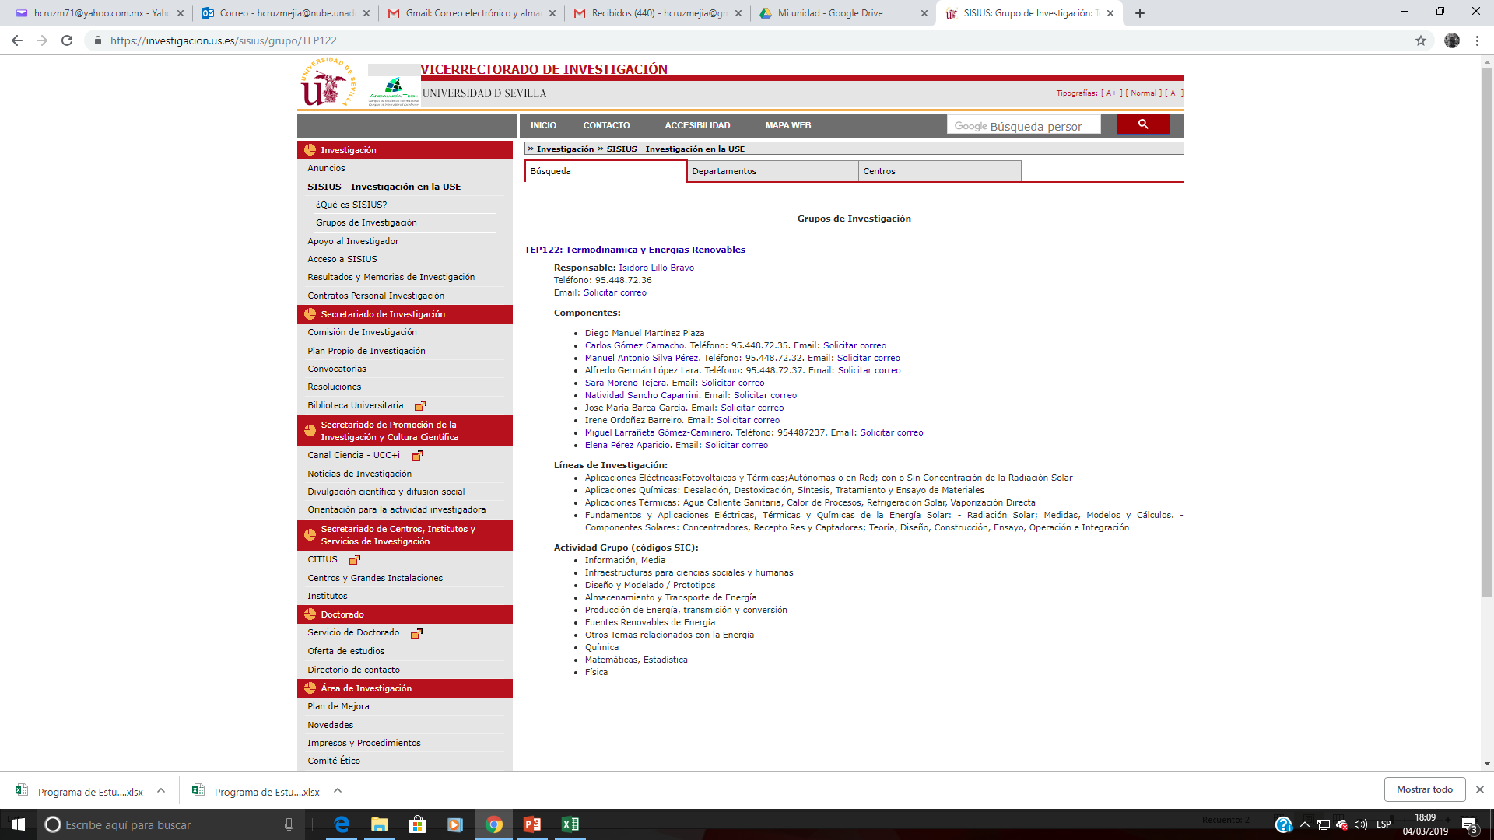
CLAVE DE LA ASIGNATURA:
OBJETIVO DE LA ASIGNATURA: |  |  | El alumno será capaz de adquirir los principios y conceptos fundamentales que sustentan la eficiencia termica de un proceso a partir de la energia proporcionada por los fluidos particioantes en un proceso
TOTAL HRS. DEL CUATRIMESTRE: |  |  | 90 Hrs
FECHA DE EMISIÓN: |  |  | Mar-19
UNIVERSIDADES PARTICIPANTES: |  |  | Universidad Politécnica del Valle de México; Universidad Politécnica de Sinaloa; Universidad Politécnica de Tapachula

CONTENIDOS PARA LA FORMACIÓN |  |  |  | ESTRATEGIA DE APRENDIZAJE |  |  |  |  |  |  |  |  |  |  |  |  | EVALUACIÓN |  | OBSERVACIÓN
UNIDADES DE APRENDIZAJE |  | RESULTADOS DE APRENDIZAJE | EVIDENCIAS | TECNICAS SUGERIDAS |  | ESPACIO EDUCATIVO |  |  | MOVILIDAD FORMATIVA |  | MATERIALES REQUERIDOS | EQUIPOS REQUERIDOS | TOTAL DE HORAS
 |  |  |  | PARA LA ENSEÑANZA (PROFESOR) | PARA EL APRENDIZAJE (ALUMNO) | AULA | LABORATORIO | OTRO | PROYECTO | PRÁCTICA |  |  | TEÓRICA |  | PRÁCTICA |  | TÉCNICA | INSTRUMENTO
 |  |  |  |  |  |  |  |  |  |  |  |  | Presencial | NO Presencial | Presencial | NO Presencial
Introduccion a la Termodinamica abvanzada | 1. Conceptos básicos | Al completar la unidad, el alumno comprenderá: 1) Los conceptos implicados en la primera y segunda ley de la termodinamica: 2) la relacion entre las variables implicadas en los diagramas termodinamicos mas comunes | EC1: El alumno resolverá problemas sobre la primera y segunda ley de la termodinamica. EC2. El alumno elabora un cuestionario con la informacion que podra extraer de los diagramas termodinamicos | Exposición por parte del facilitador. Solución de problemas. Autoevaluación. Coevaluación. Estrategias de cierre. Estrategias metacognitivas. Resumen. | El Alumno realizará investigación de temáticas, lecturas previas ye investigaciones indicadas por el profesor(a). | X |  |  | X |  | No Aplica | Proyector | 15 | 0 | 0 | 0 | Diagnóstica Formativa Sumativa | Rúbricas de evaluación y examen
Diagramas Termodinámicos | 2. Estrctura atomica y propiedades periodicas | Al completar la unidad, el alumno comprenderá:1) El comportamiento de los gases reales usando los diagramas P-T y P-V, T-V y densidad- temperatura. 2) Aplicara los diagramas T-S y el de Moeller para explicar el comportamiento de los fluidos en aplicaciones que conllevan un cambio de fase en ciertos procesos | ED1: El alumno resolverá problemas sobre la aplicación de los diagramas P-V, P-T, T-V y densidad- Temperatura. ED2: El alumno resolverá problemas sobre la aplicación de los diagramas T-S y entalpia-entropia | Exposición por parte del facilitador. Solución de problemas. Autoevaluación. Coevaluación. Estrategias de cierre. Estrategias metacognitivas. Resumen. | El Alumno realizará investigación de temáticas, lecturas previas ye investigaciones indicadas por el profesor(a). | X | X |  | X | X | No Aplica | Proyector | 25 | 0 | 0 | 0 | Diagnóstica Formativa Sumativa | Rúbricas de evaluación y examen
Analisis Termodinamicos usando la primefra ley de la Termodinamica y su aplicación | 3. Enlaces y fuerzas intermoleculares | Al completar la unidad, el alumno comprenderá: 1) Los fundamentos que rigen a la aplicación de la primera ley en el analisis de sistemas complejos de intercambio de energia. 2) La aplicación de la primera ley para el analisis termodinamico de la operacion de un intercambiador de claor, una turbina y un compresor | EC1. El alumno elabora un cuestionario donde define llos conceptos inherentes amlam aplicación de lka primera ley en sistemas complejpos ED1: El alumno resolverá problemas relacionados al analisis de intercambiadores de calor, turbinas y compresores | Exposición por parte del facilitador. Solución de problema. Autoevaluación. Coevaluación.Estrategias de cierre: Estrategias metacognitivas. Resumen. | El Alumno realizará investigación de temáticas, lecturas previas ye investigaciones indicadas por el profesor(a). | X | X |  | X | X | No Aplica | Proyector | 25 | 0 | 9 | 0 | Diagnóstica Formativa Sumativa | Rúbricas de evaluación y examen
Tipos de energias termodinamicas | 4. Nomenclatura quimica inorganica | Al completar la unidad, el alumno compredera 1) Las caracteristicas de los distintos tipos de vapor y su energia disponioble 2) la aplicacion de la energia obtenida a parir de un vapor en diversos procesos limitados por un cambio de fase | ED1. El alumno resolverá problemas relacionados con la energia disponioble en un vapor. ED2. El alumno resolvera problemas relacionados con ciclos de potencia | Exposición por parte del facilitador y alumnos. Solución de problema. Autoevaluación. Coevaluación.Estrategias de cierre: Estrategias metacognitivas. Resumen. | El Alumno realizará investigación de temáticas, lecturas previas ye investigaciones indicadas por el profesor(a). | X | X |  | X | X | No Aplica | Proyector | 25 | 0 | 0 | 0 | Diagnóstica Formativa. Sumativa | Rúbricas de evaluación y examen

 |  |  |  |  |  |  |  |  |  |  |  |  | 90 | 0 | 9 | 0 | 90

